상품제안서
절약형 미용티슈 230매/250매(칼라인쇄) | 상품코드: S42143

 |  |  |  |  |  |  | 02-713-8555 | www.synergygift.co.kr
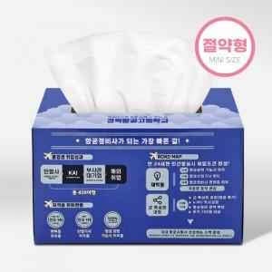

【상세/제작정보】 | <span style="font-size: 14pt;"></span><span style="font-size: 14pt;">※ 기본수량 1,000단위로 주문가능합니다.</span><br><span style="font-size: 14pt;">※&nbsp;</span><span style="font-size: 14pt;">1,000단위 아닐경우 인쇄(로쓰)비용이 추가됩니다.</span><span style="font-size: 14pt;"></span>

【인쇄/포장옵션】 | 풀칼라 / 포장불가능

【공급단가】 | 수량 | 1,000~ | 3,000~ | 5,000~ | 10,000~ | 20,000~
*VAT별도 | 230매 | 1,080원 | 905원 | 880원 | 840원 | 825원
 | 250매 | 1,120원 | 940원 | 915원 | 875원 | 860원

【상품 URL】 | https://www.synergygift.co.kr:443/src/goods_detail.php?gdno=42143

